Adidas Estro offer
SKU | Image | RRP | Available
Adidas Bys Estro Tp_BP7194_BldBlu/SlrYel_116 | 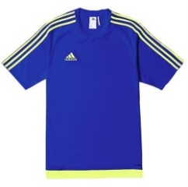 | £14.99 | 3
Adidas Bys Estro Tp_BP7194_BldBlu/SlrYel_128 |  | £14.99 | 17
Adidas Bys Estro Tp_BP7194_BldBlu/SlrYel_140 |  | £14.99 | 4
Adidas Bys Estro Tp_BP7194_BldBlu/SlrYel_152 |  | £14.99 | 1
Adidas Bys Estro Tp_BP7197_Blk/Blu_116 | 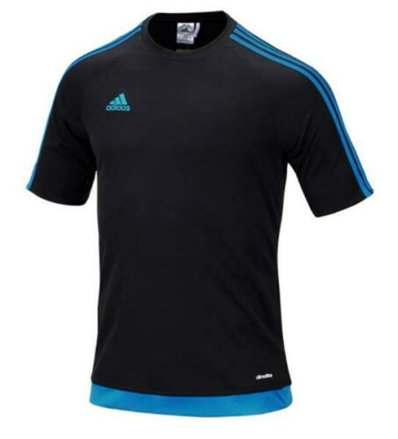 | £14.99 | 0
Adidas Bys Estro Tp_BP7197_Blk/Blu_128 |  | £14.99 | 9
Adidas Bys Estro Tp_M62776_Yllw_164 | 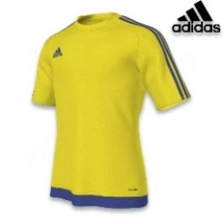 | £14.99 | 12
Adidas Bys Estro Tp_S16146_Wht_116 |  | £14.99 | 25
Adidas Bys Estro Tp_S16146_Wht_140 |  | £14.99 | 47
Adidas Bys Estro Tp_S16147_Blk_116 |  | £14.99 | 340
Adidas Bys Estro Tp_S16147_Blk_128 |  | £14.99 | 83
Adidas Bys Estro Tp_S16147_Blk_140 |  | £14.99 | 96
Adidas Bys Estro Tp_S16147_Blk_152 |  | £14.99 | 112
Adidas Bys Estro Tp_S16148_Blu_116 | 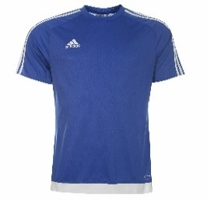 | £14.99 | 433
Adidas Bys Estro Tp_S16148_Blu_128 | 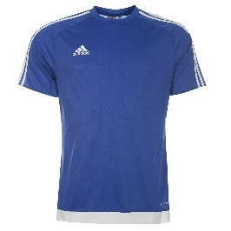 | £14.99 | 372
Adidas Bys Estro Tp_S16148_Blu_140 |  | £14.99 | 297
Adidas Bys Estro Tp_S16148_Blu_152 |  | £14.99 | 106
Adidas Bys Estro Tp_S16148_Blu_164 |  | £14.99 | 199
Adidas Bys Estro Tp_S16149_Rd_116 |  | £14.99 | 124
Adidas Bys Estro Tp_S16149_Rd_128 |  | £14.99 | 352
Adidas Bys Estro Tp_S16149_Rd_140 |  | £14.99 | 317
Adidas Bys Estro Tp_S16149_Rd_152 |  | £14.99 | 391
Adidas Bys Estro Tp_S16149_Rd_164 |  | £14.99 | 483
Adidas Bys Estro Tp_S16151_Gry/Wht_116 | 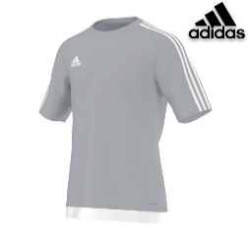 | £14.99 | 4
Adidas Bys Estro Tp_S16151_Gry/Wht_128 | 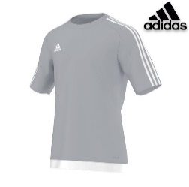 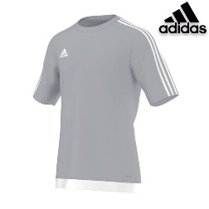 | £14.99 | 4
Adidas Bys Estro Tp_S16151_Gry/Wht_140 |  | £14.99 | 14
Adidas Bys Estro Tp_S16151_Gry/Wht_164 |  | £14.99 | 0
Adidas Bys Estro Tp_S16158_Mrn_116 | 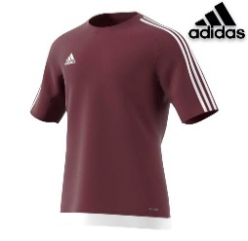 | £14.99 | 45
Adidas Bys Estro Tp_S16158_Mrn_128 |  | £14.99 | 56
Adidas Bys Estro Tp_S16158_Mrn_140 |  | £14.99 | 57
Adidas Bys Estro Tp_S16158_Mrn_152 |  | £14.99 | 65
Adidas Bys Estro Tp_S16158_Mrn_164 |  | £14.99 | 57
Adidas Bys Estro Tp_S16159_DkGrn_116 | 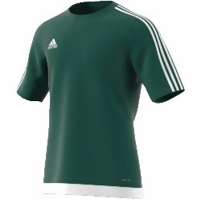 | £14.99 | 250
Adidas Bys Estro Tp_S16159_DkGrn_128 | 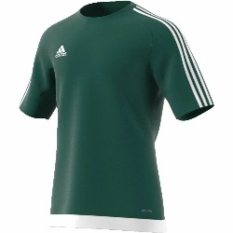 | £14.99 | 258
Adidas Bys Estro Tp_S16159_DkGrn_140 |  | £14.99 | 179
Adidas Bys Estro Tp_S16159_DkGrn_152 |  | £14.99 | 426
Adidas Bys Estro Tp_S16159_DkGrn_164 |  | £14.99 | 421
Adidas Bys Estro Tp_S16163_SlrPnk_140 | 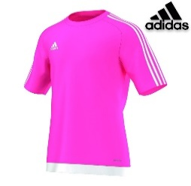 | £14.99 | 8
Adidas Bys Estro Tp_S16163_SlrPnk_152 |  | £14.99 | 15
Adidas Bys Estro Tp_S16163_SlrPnk_164 |  | £14.99 | 8
Adidas Bys Estro Tp_S16164_SlrOrg_116 |  | £14.99 | 72
Adidas Bys Estro Tp_S16164_SlrOrg_128 |  | £14.99 | 50
Adidas Bys Estro Tp_S16164_SlrOrg_140 |  | £14.99 | 4
Adidas Bys Estro Tp_S16164_SlrOrg_152 |  | £14.99 | 13
Adidas Bys Estro Tp_S16164_SlrOrg_164 |  | £14.99 | 1
Adidas Bys Estro Tp_S16166_Wht/Red_128 | 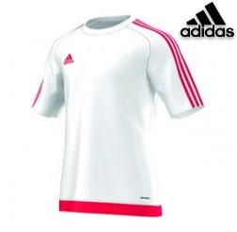 | £14.99 | 5
Adidas Bys Estro Tp_S16166_Wht/Red_140 |  | £14.99 | 9
Adidas Bys Estro Tp_S16166_Wht/Red_164 |  | £14.99 | 23
Adidas Bys Estro Tp_S16166_Wht/Red152 |  | £14.99 | 19
Adidas Bys Estro Tp_S16169_Wht/Blu_116 | 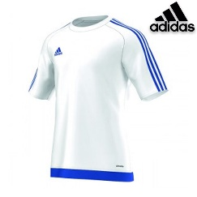 | £14.99 | 43
Adidas Bys Estro Tp_S16169_Wht/Blu_128 |  | £14.99 | 51
Adidas Bys Estro Tp_S16169_Wht/Blu_140 |  | £14.99 | 51
Adidas Bys Estro Tp_S16169_Wht/Blu_152 |  | £14.99 | 3
Adidas Bys Estro Tp_S16169_Wht/Blu_164 |  | £14.99 | 54
Adidas Bys Estro Tp_S16169_White/Blue_164 |  | £14.99 | 8
Adidas Mens Estro Top_BP7194_Blu/SlrYel_L | 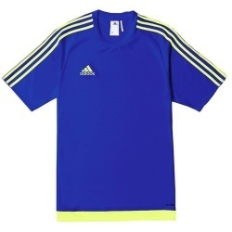 | £14.99 | 17
Adidas Mens Estro Top_BP7194_Blu/SlrYel_M |  | £14.99 | 0
Adidas Mens Estro Top_BP7194_Blu/SlrYel_XXL |  | £14.99 | 0
Adidas Mens Estro Top_BP7197_Blk/Blu_L |  | £14.99 | 0
Adidas Mens Estro Top_BP7197_Blk/Blu_S |  | £14.99 | 0
Adidas Mens Estro Top_BP7197_Blk/Blu_XL |  | £14.99 | 0
Adidas Mens Estro Top_S16146_Wht/Blk_L |  | £14.99 | 11
Adidas Mens Estro Top_S16146_Wht/Blk_M |  | £14.99 | 19
Adidas Mens Estro Top_S16146_Wht/Blk_S |  | £14.99 | 25
Adidas Mens Estro Top_S16147_Black_M |  | £14.99 | 0
Adidas Mens Estro Top_S16147_Black_S |  | £14.99 | 233
Adidas Mens Estro Top_S16147_Black_XL |  | £14.99 | 12
Adidas Mens Estro Top_S16148_Bold Blue_L |  | £14.99 | 0
Adidas Mens Estro Top_S16148_Bold Blue_XL |  | £14.99 | 15
Adidas Mens Estro Top_S16149_Red_L |  | £14.99 | 612
Adidas Mens Estro Top_S16149_Red_M |  | £14.99 | 690
Adidas Mens Estro Top_S16149_Red_S |  | £14.99 | 224
Adidas Mens Estro Top_S16149_Red_XL |  | £14.99 | 80
Adidas Mens Estro Top_S16150_Dk Blue_S |  | £14.99 | 19
Adidas Mens Estro Top_S16158_Maroon_S |  | £14.99 | 12
Adidas Mens Estro Top_S16159_Dk Green_L |  | £14.99 | 72
Adidas Mens Estro Top_S16159_Dk Green_M |  | £14.99 | 291
Adidas Mens Estro Top_S16159_Dk Green_S |  | £14.99 | 312
Adidas Mens Estro Top_S16159_Dk Green_XL |  | £14.99 | 0
Adidas Mens Estro Top_S16159_Dk Grn_XXL |  | £14.99 | 39
Adidas Mens Estro Top_S16160_Slr Yllw_M | 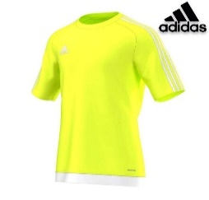 | £14.99 | 0
Adidas Mens Estro Top_S16164_Slr Org_S |  | £14.99 | 8
Adidas Mens Estro Top_S16164_Slr Org_XL |  | £14.99 | 8
Adidas Mens Estro Top_S16166_White/Red_XL |  | £14.99 | 2
 |  | TOTAL QTY: | 8797

